Figure2
Figure 2. Répartition des établissements en fonction du nombre d'incidents graves (en %)
 | 0 incident | 10 et plus
Ensemble | 34 | 19
Collèges | 32 | 21
LEGT | 46 | 10
LP | 24 | 21
Favorisé * | 53 | 7
Défavorisé * | 18 | 33
Lecture : 34 % des chefs d'établissements du second degré public et privé sous contrat déclarent une absence d'incident grave au cour de l'année scolaire 2021-2022.
* Voir "Pour en savoir plus", les définitions d'un établissement socialement "favorisé", socialement "défavorisé".
Champ : France métropolitaine + DROM, établissements publics et privés sous contrat du second degré.
Source : DEPP, enquête Sivis 2021-2022.
Réf. : Note d'information, n° 23.02. DEPP
 | données des graphiques
 |  | 0 incident | 10 et plus
 | Ensemble | 34 | 19
 | Collèges | 32 | 21
 | LEGT | 46 | 10
 | LP | 24 | 21

 | Favorisé * | 53 | 7
 | Défavorisé * | 18 | 33

Figure 4
Figure 4. Répartition des écoles publiques en fonction du nombre d'incidents graves (en %)

Lecture : Au cours de l'année scolaire 2021-2022, les inspecteurs de l'éducation nationale (IEN) ont déclaré une absence d'incident grave pour 82 % des écoles publiques.
Champ : France métropolitaine + DROM, écoles publiques.
Source : DEPP, enquête Sivis.
Réf. : Note d'information, n° 23.02. DEPP

 | Données du graphique
 |  | 2020 2021 | 2021 2022
 | Absence d'incident | 83 | 82
 | 1 incident | 10 | 11
 | 2 incidents et plus | 7 | 7

Figure 5
Figure 5. Nature des incidents graves dans les écoles publiques, les collèges et les lycées publics et privés sous contrat (en %)

Lecture : Au cours de l'année scolaire 2021 2022, dans les écoles publiques, 44 % des incidents graves déclarés par les IEN sont des violences verbales.
* "atteinte à la vie privée (y compris par les réseaux sociaux)", "violence sexuelle", "racket", "Happy slapping" et "bizutage".
** "vol", "dommage aux locaux ou au matériel" et "dommage aux biens personnels".
*** "port d'arme à feu (sans violence)", "suicide ou tentative de suicide" et "autre fait de violence".
Champ : France métropolitaine + DROM, écoles publiques et des établissements publics et privés sous contrat du second degré.
Source : DEPP, enquête Sivis 2021-2022.
Réf. : Note d'information, n° 23.02. DEPP

 | données du graphique
 | Nature des incidents graves | en %
 |  | Ecoles publiques | Collèges et lycées
Atteintes aux personnes | Violences verbales | 44 | 44
 | Violences physiques | 38 | 25
 | Autres * | 5 | 8
Atteintes aux biens | Atteintes aux biens ** | 4 | 7
Atteintes à la sécurité | Consommation ou port d'alcool/ consommation ou trafic de stupéfiants | 0.2 | 3.0
 | Port d'arme blanche ou objet dangereux (sans violence) | 1 | 6.0
 | Intrusion sans violence | 2 | 1.8
 | Atteinte à la laïcité | 2 | 1.6
 | Autres atteintes *** | 4 | 4.0

Figure 8
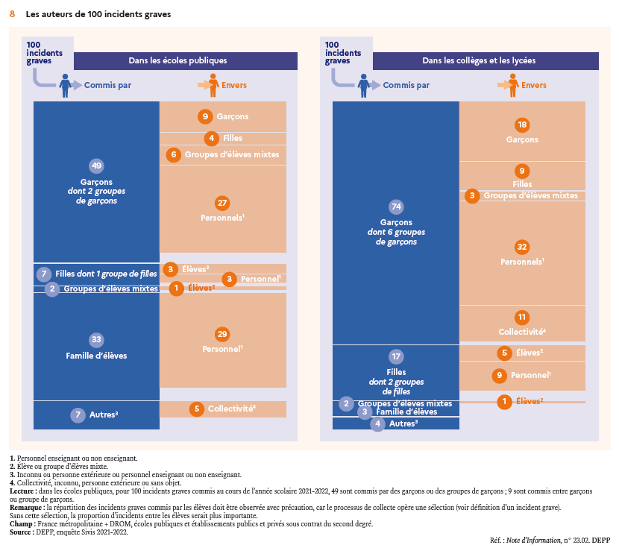
Figure 8. Les auteurs de 100 incidents graves dans les écoles publiques
 |  |  |  | dans les collèges et les lycées
Auteur |  | Victime |  | Auteur |  | Victime
Garçon | 49 dont 2 groupes de garçons | Garçon | 9 | Garçon | 74 dont 6 groupes de garçons | Garçon | 18
 |  | Fille | 4 |  |  | Fille | 9
 |  | Groupe d'élèves mixte | 6 |  |  | Groupe d'élèves mixte | 3
 |  | Personnel * | 27 |  |  | Personnel * | 32
 |  | Collectivité ** | 3 |  |  | Collectivité ** | 11
Fille | 7 dont 1 groupe de filles | Garçon | 1 | Fille | 17 dont 2 groupes de filles | Garçon | 1
 |  | Fille | 1 |  |  | Fille | 3
 |  | Groupe d'élèves mixte | 1 |  |  | Groupe d'élèves mixte | 1
 |  | Personnel * | 3 |  |  | Personnel * | 9
 |  | Collectivité ** | 1 |  |  | Collectivité ** | 3
Groupe d'élèves mixte | 2 | dont élève ou groupe d'élèves | 1 | Groupe d'élèves mixte | 2 | dont élève ou groupe d'élèves | 1
Famille élève | 33 | Personnel * | 29 | Famille élève | 3 | Personnel * | 2
 |  | Collectivité ** | 3 |  |  | Elève ou groupe d'élèves | 1
 |  | Elève ou groupe d'élèves | 1
Inconnu ou personne extérieure | 8 | Collectivité ** | 5 | Inconnu ou personne extérieure | 4 | Elève ou groupe d'élèves | 2
 |  | Personnel | 2 |  |  | Personnel * | 1
 |  | Elève ou groupe d'élèves | 1 |  |  | Collectivité ** | 1
Personnel enseignant ou non enseignant | 1 |  |  | Personnel enseignant ou non enseignant | inf à 0,5
Ensemble | 100 |  |  | Ensemble | 100
* personnel enseignant ou non enseignant
** collectivité, inconnu, personne extérieure ou sans objet
Lecture : Dans les écoles publiques, pour 100 incidents graves commis au cours de l'année scolaire 2021 2022, 49 sont commis par des garçons ou des groupes de garçons ; 9 sont commis entre garçons ou groupe de garçons.
Remarque : la répartition des incidents graves commis par les élèves doit être observée avec précaution car le processus de collecte opère une sélection (voir « Définition d’un incident grave »). Sans cette sélection, la proportion d’incidents entre les élèves serait plus importante.
Champ : France métropolitaine + DROM, écoles publiques et des établissements publics et privés sous contrat du second degré.
Source : DEPP, enquête Sivis 2021-2022.
Réf. : Note d'information, n° 23.02. DEPP

Figure 9
Figure 9. Nature des incidents graves entre élèves (en %)
 | Autre * |  | Atteinte à la vie privée (y compris par les réseaux sociaux) | Violence à caractère sexuel ou sexuelle | Violence verbale (orale ou écrite) | Violence physique
Filles envers des filles (3 %) | 5 | 5 | 9 | 1 | 27 | 53
Garçons envers des filles (9 %) | 4 | 3 | 6 | 24 | 30 | 33
Garçons envers des garçons (18 %) | 6 | 3 | 1 | 4 | 15 | 70
Ensemble (36 %) dont | 8 | 4 | 5 | 9 | 23 | 51
Garçons envers des filles (4 %) | 6 |  |  | 35 | 22 | 37
Garçons envers des garçons (9 %) | 8 | 1 |  | 7 | 20 | 64
Ensemble (23 %) dont | 9 | 1 | 2 | 11 | 23 | 54
Lecture : D'après les IEN, 24 % des incidents graves déclarés s’exercent entre écoliers. Plus de la moitié d'eux (54 %) sont des violences physiques.
* voir figure 6 web et figure 7 web pour le détail des types de fait. | données graphique
Dans les écoles, il y a trop peu d'incidents graves commis par des filles envers d'autres filles ou envers des garçons pour établir des résultats. Il en est de même dans les collèges et les lycées pour les incidents graves commis par des filles envers des garçons. |  | Collèges et lycées publics et privés sous contrat |  |  |  | Ecoles publiques
Champ : France métropolitaine + DROM, incidents graves entre élèves dans les écoles publiques et les établissements publics et privés sous contrat du second degré. |  | Filles envers des filles (3 %) | Garçons envers des filles (9 %) | Garçons envers des garçons (18 %) | Ensemble (36 %) dont | Garçons envers des filles (4 %) | Garçons envers des garçons (9 %) | Ensemble (23 %) dont
Source : DEPP, enquête Sivis 2021-2022. | Autre * | 5 | 4 | 6 | 8 | 6 | 8 | 9
Réf. : Note d'information, n° 23.02. DEPP |  | 5 | 3 | 3 | 4 |  | 1 | 1
 | Atteinte à la vie privée (y compris par les réseaux sociaux) | 9 | 6 | 1 | 5 |  |  | 2
 | Violence à caractère sexuel ou sexuelle | 1 | 24 | 4 | 9 | 35 | 7 | 11
 | Violence verbale (orale ou écrite) | 27 | 30 | 15 | 23 | 22 | 20 | 23
 | Violence physique | 53 | 33 | 70 | 51 | 37 | 64 | 54

